No.1
OLD | NEW

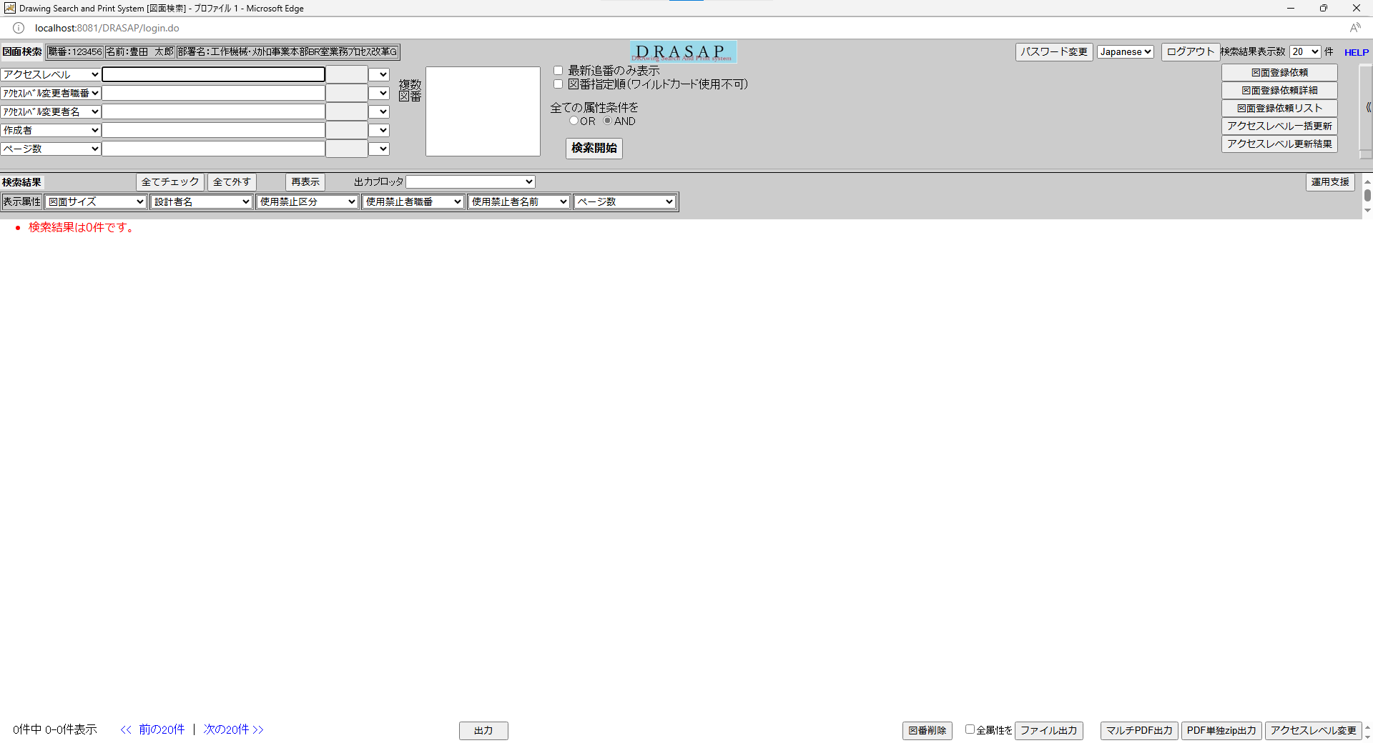
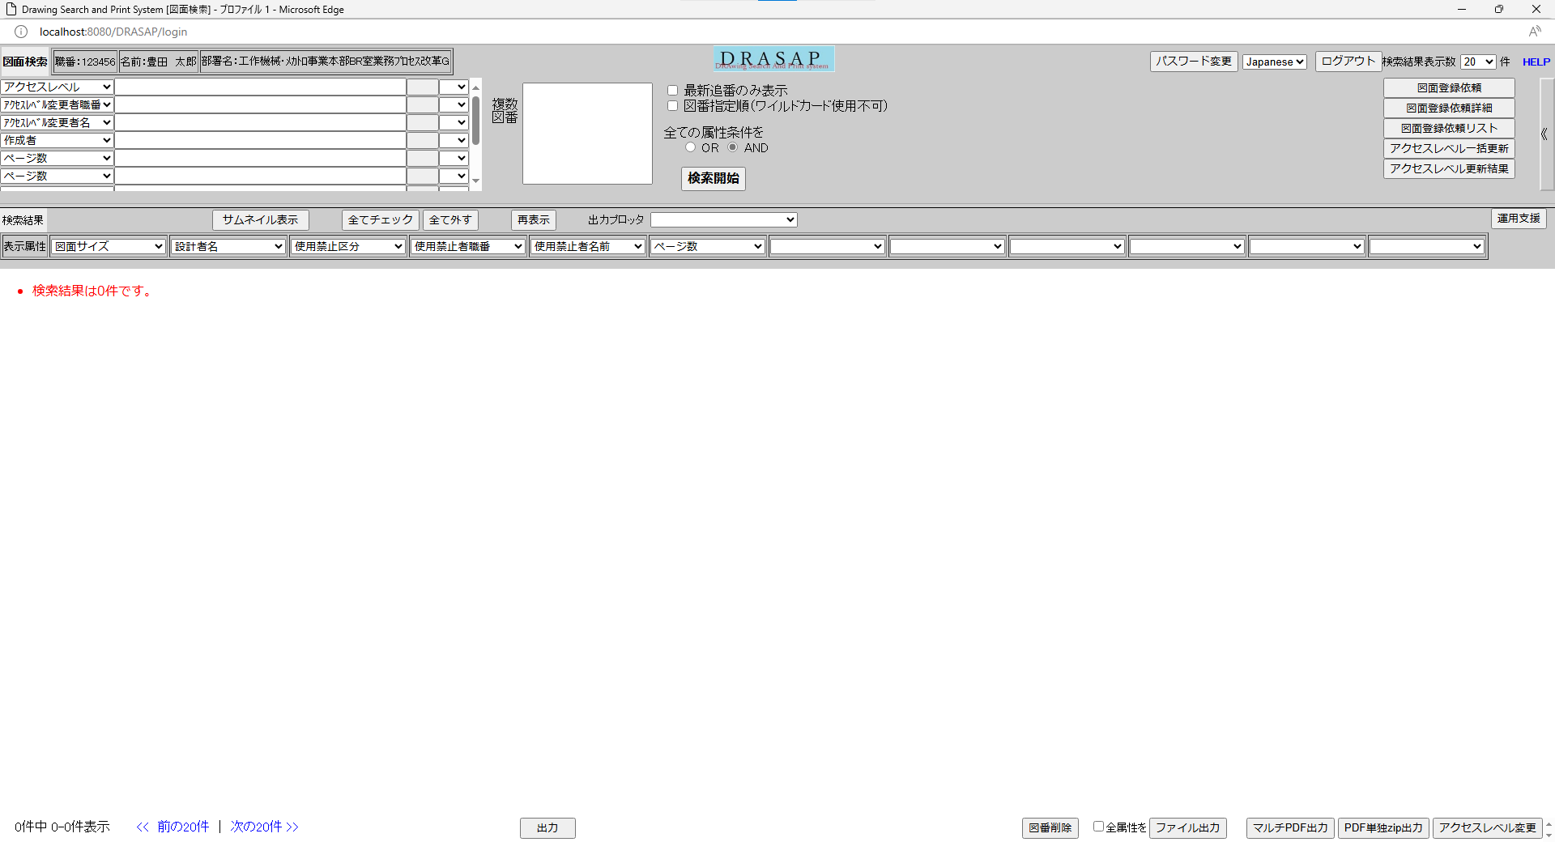

押下
押下

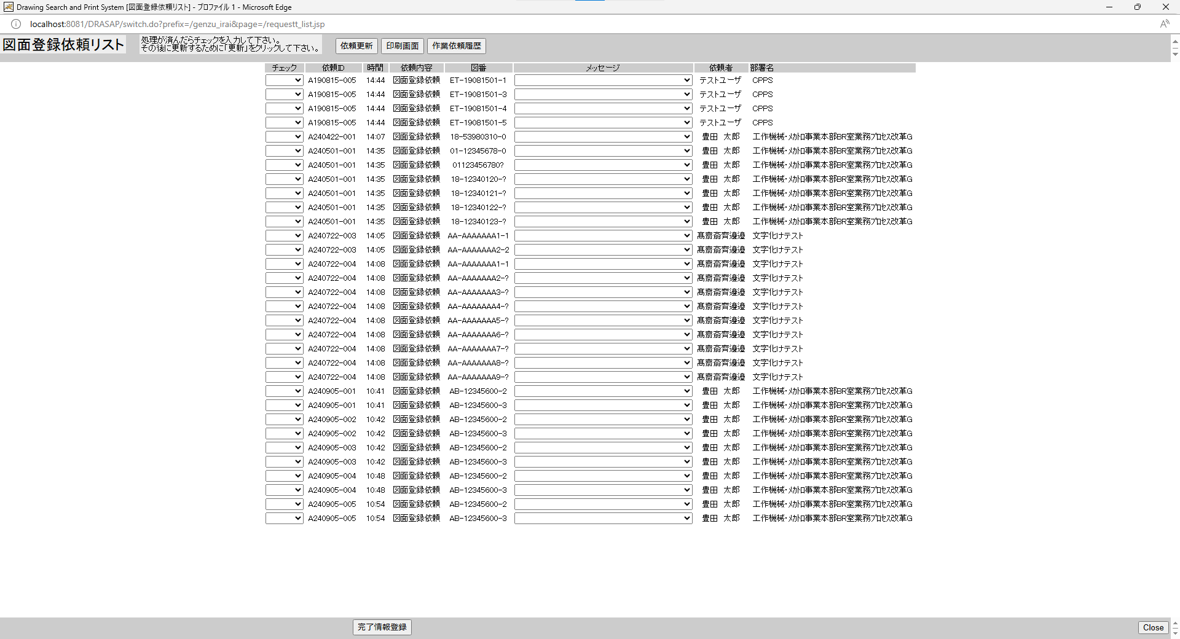
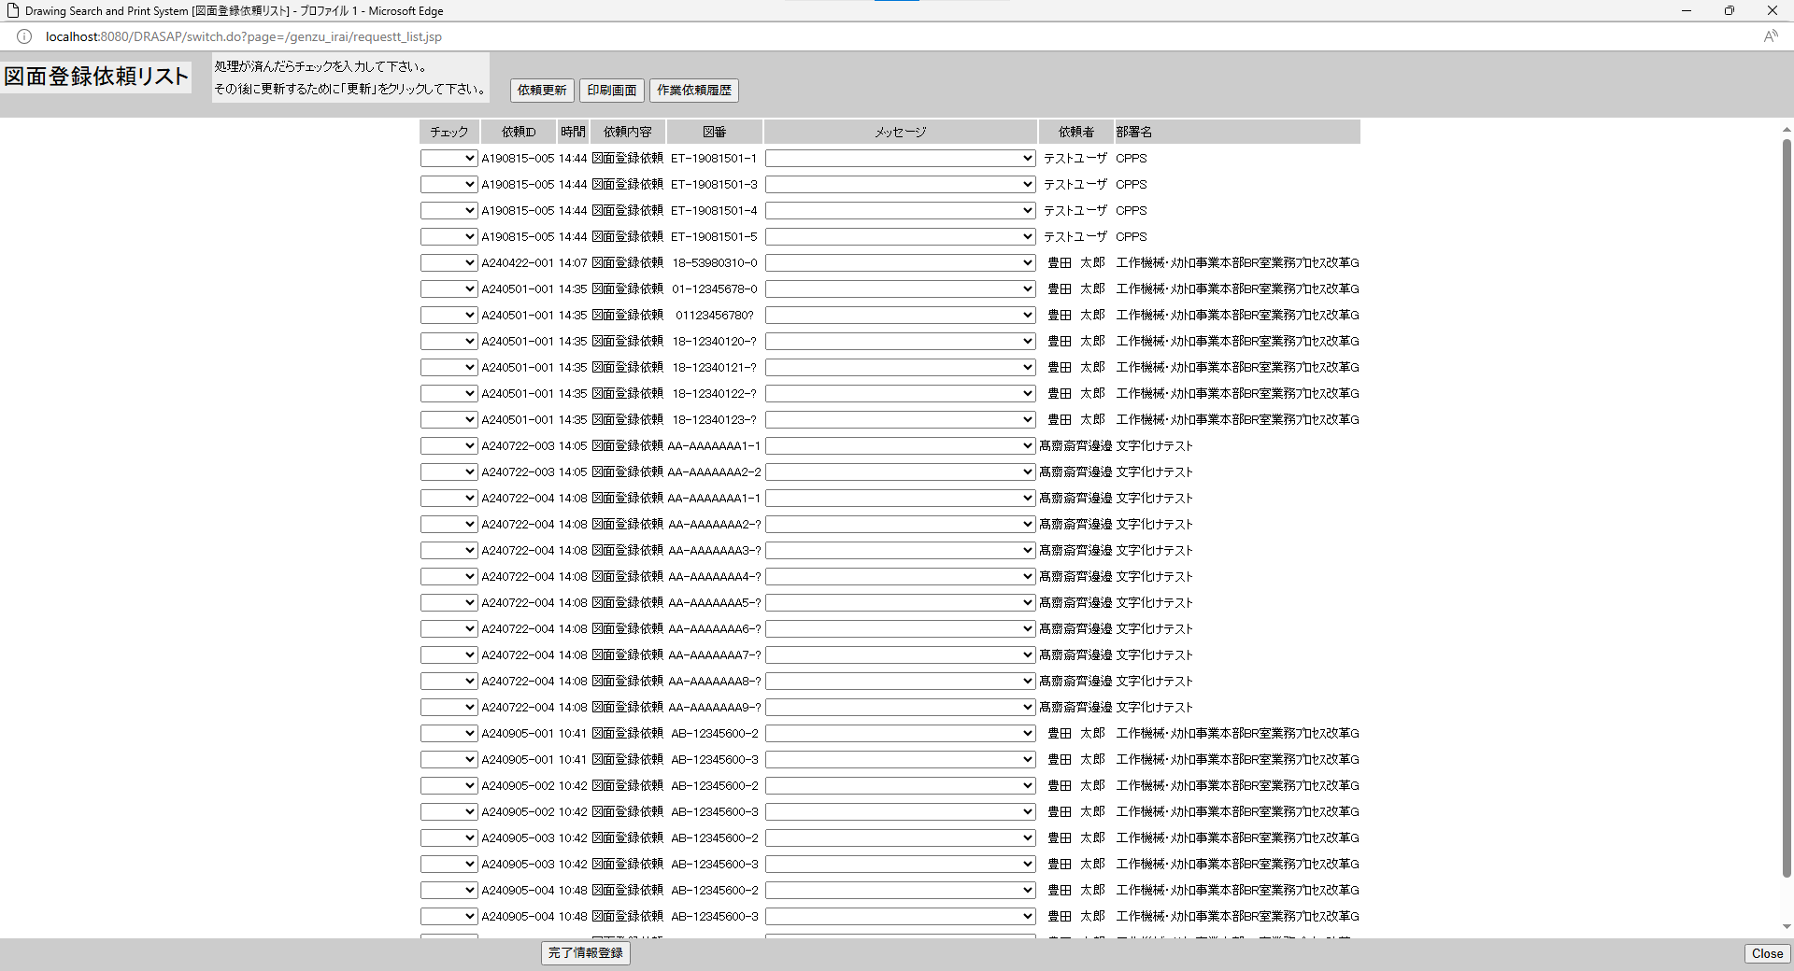

別ウィンドウでブラウザを起動する
別ウィンドウでブラウザを起動する

No.2~8
OLD | NEW

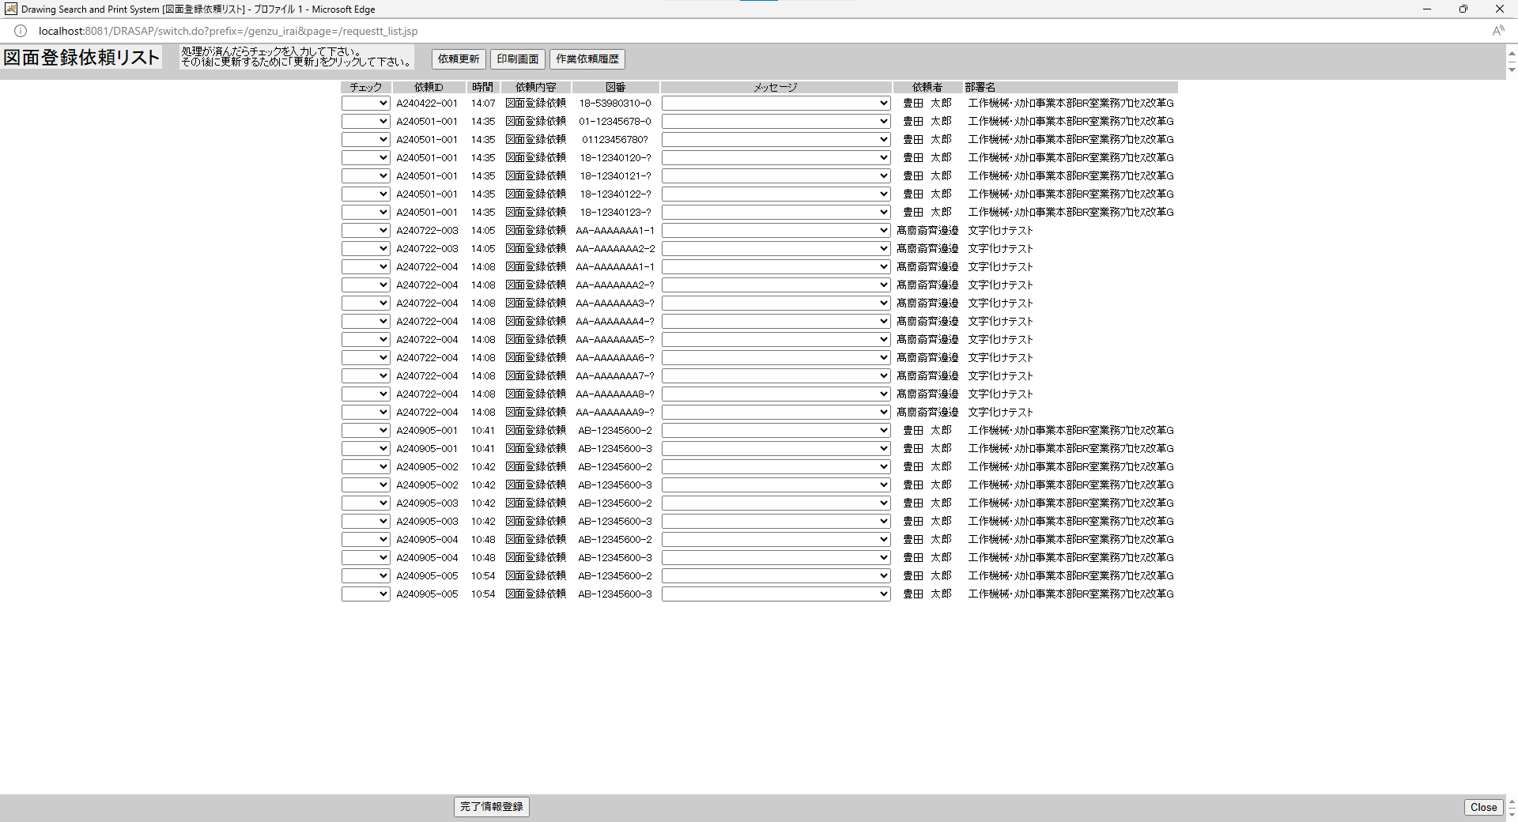
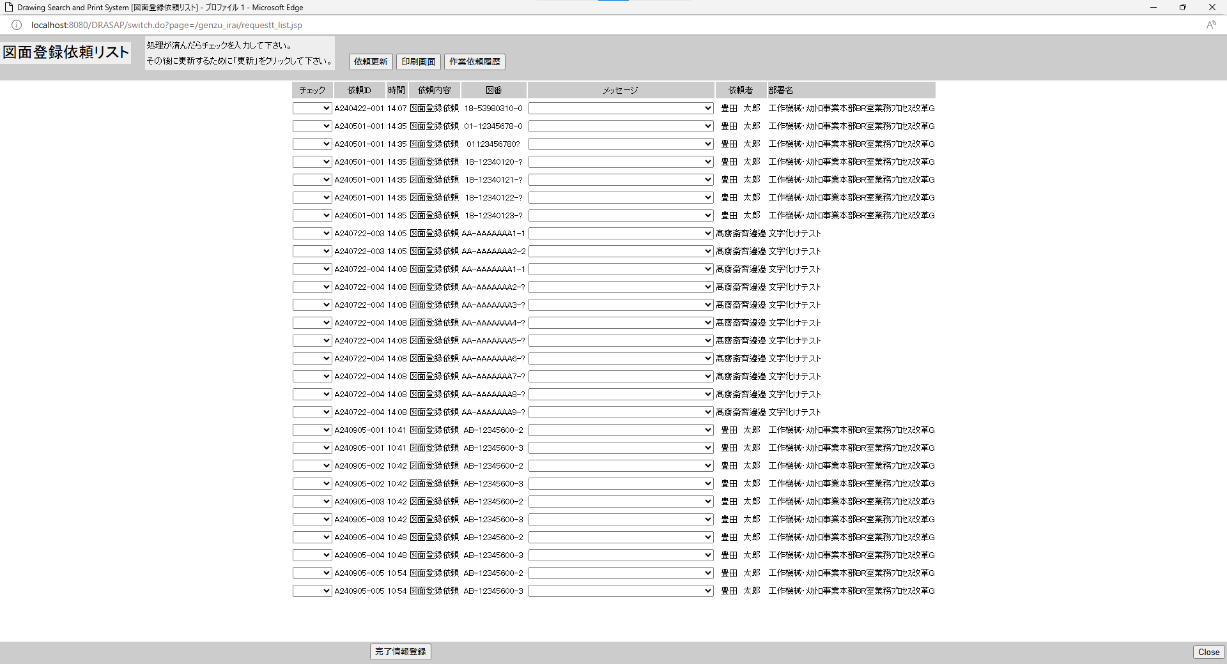

No.2
タイトルが下記の通り表示されること
Drawing Search and Print System [図面登録依頼リスト]
No.3
「図面登録依頼リスト」と表示されている
No.4
処理が済んだらチェックを入力して下さい。
その後に更新するために「更新」をクリックして下さい。
No.5
「依頼更新」ボタンがアクティブ状態で表示されていること
No.6
「印刷画面」ボタンがアクティブ状態で表示されていること
No.7
「作業履歴」ボタンがアクティブ状態で表示されていること
No.8
"依頼リストのラベルは、左から
チェック、依頼ID、時間、依頼内容、図番、メッセージ、依頼者、部署名と表示されていること

No.2
タイトルが下記の通り表示されること
Drawing Search and Print System [図面登録依頼リスト]
No.3
「図面登録依頼リスト」と表示されている
No.4
処理が済んだらチェックを入力して下さい。
その後に更新するために「更新」をクリックして下さい。
No.5
「依頼更新」ボタンがアクティブ状態で表示されていること
No.6
「印刷画面」ボタンがアクティブ状態で表示されていること
No.7
「作業履歴」ボタンがアクティブ状態で表示されていること
No.8
"依頼リストのラベルは、左から
チェック、依頼ID、時間、依頼内容、図番、メッセージ、依頼者、部署名と表示されていること

No.9~19
select * from JOB_REQUEST_TABLE where JOB_STAT = '0'
JOB_ID | JOB_NAME | ROW_NO | REQUEST | GOUKI_NO | CONTENT | START_NO | END_NO | MESSAGE | REQUEST_DATE | COPIES | STAMP_FLAG | SCALE_MODE | SCALE_SIZE | PRINTER_ID | JOB_STAT | TRANSIT_STAT | JOB_DATE | OUTPUT_STAT | OUTPUT_DATE | USER_ID | USER_NAME | DEPT_NAME | JOB_USER_ID | JOB_USER_NAME
A240501-001 | 図面登録依頼 | 1 | A | « NULL » | « NULL » | 01123456780 | « NULL » | « NULL » | 5/1/24 | « NULL » | 0 | « NULL » | « NULL » | « NULL » | 0 | « NULL » | « NULL » | 0 | « NULL » | 123456 | 豊田 太郎 | 工作機械･ﾒｶﾄﾛ事業本部BR室業務ﾌﾟﾛｾｽ改革G | « NULL » | « NULL »
A240501-001 | 図面登録依頼 | 2 | A | « NULL » | « NULL » | 01123456780? | « NULL » | « NULL » | 5/1/24 | « NULL » | 0 | « NULL » | « NULL » | « NULL » | 0 | « NULL » | « NULL » | 0 | « NULL » | 123456 | 豊田 太郎 | 工作機械･ﾒｶﾄﾛ事業本部BR室業務ﾌﾟﾛｾｽ改革G | « NULL » | « NULL »
A240501-001 | 図面登録依頼 | 3 | A | « NULL » | « NULL » | 1812340120? | 1812340124? | « NULL » | 5/1/24 | « NULL » | 0 | « NULL » | « NULL » | « NULL » | 0 | « NULL » | « NULL » | 0 | « NULL » | 123456 | 豊田 太郎 | 工作機械･ﾒｶﾄﾛ事業本部BR室業務ﾌﾟﾛｾｽ改革G | « NULL » | « NULL »
A240422-001 | 図面登録依頼 | 1 | A | « NULL » | « NULL » | 18539803100 | « NULL » | « NULL » | 4/22/24 | « NULL » | 0 | « NULL » | « NULL » | « NULL » | 0 | « NULL » | « NULL » | 0 | « NULL » | 123457 | 豊田 太郎 | 工作機械･ﾒｶﾄﾛ事業本部BR室業務ﾌﾟﾛｾｽ改革G | « NULL » | « NULL »
A211011-002 | 図面登録依頼 | 1 | A | « NULL » | « NULL » |  | « NULL » | « NULL » | 10/11/21 | « NULL » | 0 | « NULL » | « NULL » | « NULL » | 0 | « NULL » | « NULL » | 0 | « NULL » | 123456 | 豊田 太郎 | 工作機械･ﾒｶﾄﾛ事業本部BR室業務ﾌﾟﾛｾｽ改革G | « NULL » | « NULL »
A211011-001 | 図面登録依頼 | 1 | A | « NULL » | « NULL » | ET211011001 | « NULL » | « NULL » | 10/11/21 | « NULL » | 0 | « NULL » | « NULL » | « NULL » | 0 | « NULL » | « NULL » | 0 | « NULL » | 123456 | 豊田 太郎 | 工作機械･ﾒｶﾄﾛ事業本部BR室業務ﾌﾟﾛｾｽ改革G | « NULL » | « NULL »
A240722-003 | 図面登録依頼 | 1 | A | « NULL » | « NULL » | AAAAAAAAA11 | AAAAAAAAA22 | « NULL » | 7/22/24 | « NULL » | 0 | « NULL » | « NULL » | « NULL » | 0 | « NULL » | « NULL » | 0 | « NULL » | 123455 | 髙齋斎齊邊邉 | 文字化けテスト | « NULL » | « NULL »
A240722-004 | 図面登録依頼 | 1 | A | « NULL » | « NULL » | AAAAAAAAA11 | AAAAAAAAAAA | « NULL » | 7/22/24 | « NULL » | 0 | « NULL » | « NULL » | « NULL » | 0 | « NULL » | « NULL » | 0 | « NULL » | 123455 | 髙齋斎齊邊邉 | 文字化けテスト | « NULL » | « NULL »
A240905-001 | 図面登録依頼 | 1 | A | « NULL » | « NULL » | AB123456002 | AB123456003 | « NULL » | 9/5/24 | « NULL » | 0 | « NULL » | « NULL » | « NULL » | 0 | « NULL » | « NULL » | 0 | « NULL » | 123456 | 豊田 太郎 | 工作機械･ﾒｶﾄﾛ事業本部BR室業務ﾌﾟﾛｾｽ改革G | « NULL » | « NULL »
A240905-002 | 図面登録依頼 | 1 | A | « NULL » | « NULL » | AB123456002 | AB123456003 | « NULL » | 9/5/24 | « NULL » | 0 | « NULL » | « NULL » | « NULL » | 0 | « NULL » | « NULL » | 0 | « NULL » | 123456 | 豊田 太郎 | 工作機械･ﾒｶﾄﾛ事業本部BR室業務ﾌﾟﾛｾｽ改革G | « NULL » | « NULL »
A240905-004 | 図面登録依頼 | 1 | A | « NULL » | « NULL » | AB123456002 | AB123456003 | « NULL » | 9/5/24 | « NULL » | 0 | « NULL » | « NULL » | « NULL » | 0 | « NULL » | « NULL » | 0 | « NULL » | 123456 | 豊田 太郎 | 工作機械･ﾒｶﾄﾛ事業本部BR室業務ﾌﾟﾛｾｽ改革G | « NULL » | « NULL »
A240905-005 | 図面登録依頼 | 1 | A | « NULL » | « NULL » | AB123456002 | AB123456003 | « NULL » | 9/5/24 | « NULL » | 0 | « NULL » | « NULL » | « NULL » | 0 | « NULL » | « NULL » | 0 | « NULL » | 123456 | 豊田 太郎 | 工作機械･ﾒｶﾄﾛ事業本部BR室業務ﾌﾟﾛｾｽ改革G | « NULL » | « NULL »
A240905-003 | 図面登録依頼 | 1 | A | « NULL » | « NULL » | AB123456002 | AB123456003 | « NULL » | 9/5/24 | « NULL » | 0 | « NULL » | « NULL » | « NULL » | 0 | « NULL » | « NULL » | 0 | « NULL » | 123456 | 豊田 太郎 | 工作機械･ﾒｶﾄﾛ事業本部BR室業務ﾌﾟﾛｾｽ改革G | « NULL » | « NULL »

No.9
原図庫作業依頼テーブルの作業ステータスが未着手（=0）の図面登録依頼リストが表示されている

OLD |  |  |  |  |  |  |  |  |  |  |  |  |  |  |  |  |  |  |  |  |  |  |  |  | NEW

No.10
初期値は、「ブランク」となっている
No.11
原図庫作業依頼テーブルの依頼ID
No.12
依頼した時刻が「HH:MM」で表示されている
※図面登録依頼は、原則、その日のうちに処理することになっているので、日付情報が表示されていない
No.13
「図面登録依頼」と表示されている
No.14
図番展開後の図番
No.15
初期値は、ブランクになっている
No.16
依頼者名
No.17
依頼者部署名

No.10
初期値は、「ブランク」となっている
No.11
原図庫作業依頼テーブルの依頼ID
No.12
依頼した時刻が「HH:MM」で表示されている
※図面登録依頼は、原則、その日のうちに処理することになっているので、日付情報が表示されていない
No.13
「図面登録依頼」と表示されている
No.14
図番展開後の図番
No.15
初期値は、ブランクになっている
No.16
依頼者名
No.17
依頼者部署名
No.18
「完了情報登録」ボタンがアクティブ状態で表示されていること
No.19
「Close」ボタンが表示されていること
No.18
「完了情報登録」ボタンがアクティブ状態で表示されていること
No.19
「Close」ボタンが表示されていること

No.20
select * from JOB_REQUEST_TABLE where JOB_ID = 'A240422-001'
JOB_ID | JOB_NAME | ROW_NO | REQUEST | GOUKI_NO | CONTENT | START_NO | END_NO | MESSAGE | REQUEST_DATE | COPIES | STAMP_FLAG | SCALE_MODE | SCALE_SIZE | PRINTER_ID | JOB_STAT | TRANSIT_STAT | JOB_DATE | OUTPUT_STAT | OUTPUT_DATE | USER_ID | USER_NAME | DEPT_NAME | JOB_USER_ID | JOB_USER_NAME
A240422-001 | 図面登録依頼 | 1 | A | « NULL » | « NULL » | 18539803100 | « NULL » | « NULL » | 4/22/24 | « NULL » | 0 | « NULL » | « NULL » | « NULL » | 0 | « NULL » | « NULL » | 0 | « NULL » | 123457 | 豊田 太郎 | 工作機械･ﾒｶﾄﾛ事業本部BR室業務ﾌﾟﾛｾｽ改革G | « NULL » | « NULL »

select * from JOB_REQUEST_EXPAND_TABLE where JOB_ID = 'A240422-001'
SEQ_NO | JOB_ID | ROW_NO | EXPAND_DRWG_NO | EXIST | MESSAGE | JOB_USER_ID | JOB_USER_NAME | JOB_DATE
01 | A240422-001 | 1 | 18539803100 | « NULL » | « NULL » | « NULL » | « NULL » | « NULL »

OLD |  |  |  |  |  |  |  |  |  |  |  |  |  |  |  |  |  |  |  |  |  |  |  |  | NEW

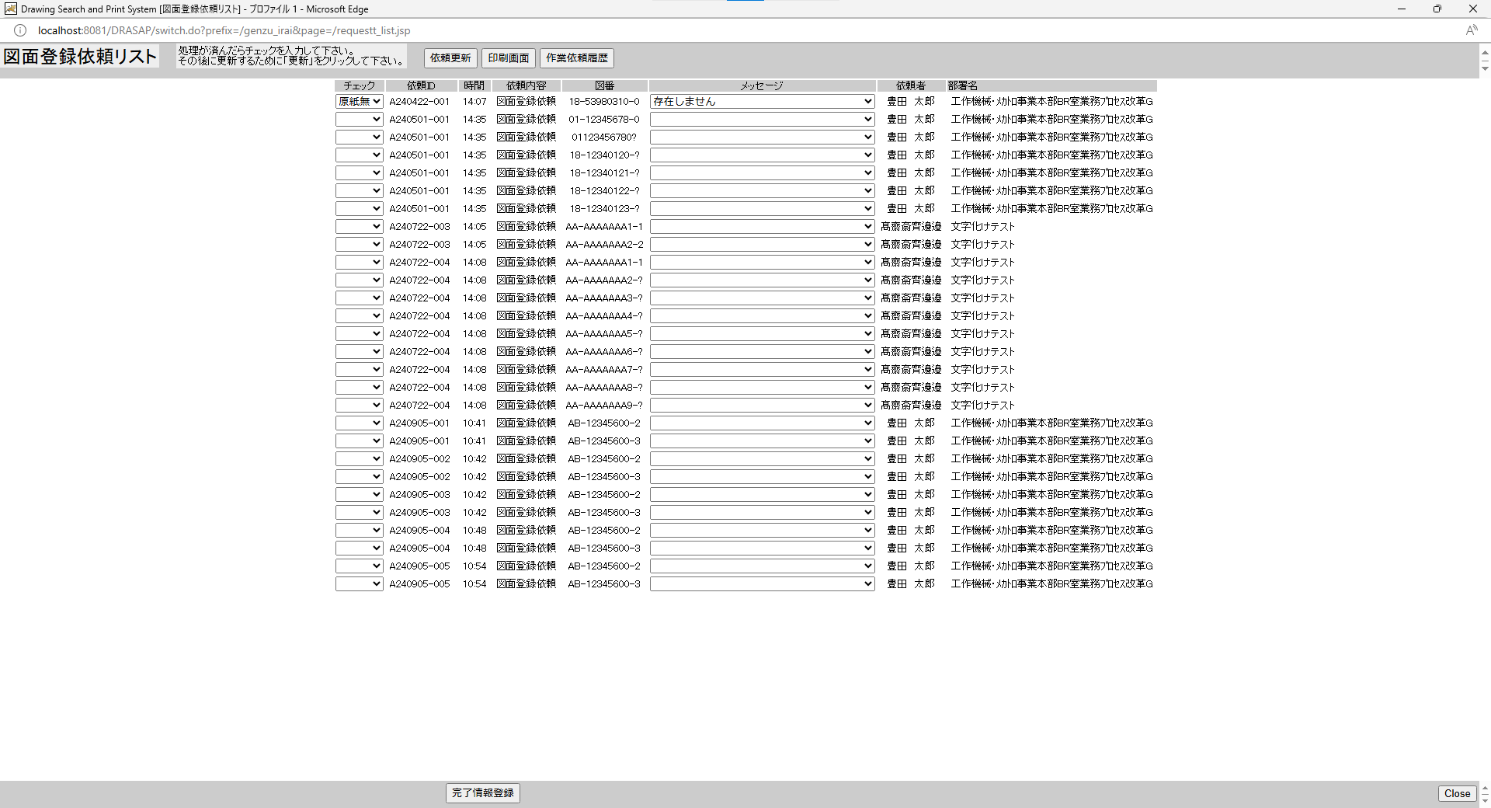
押下
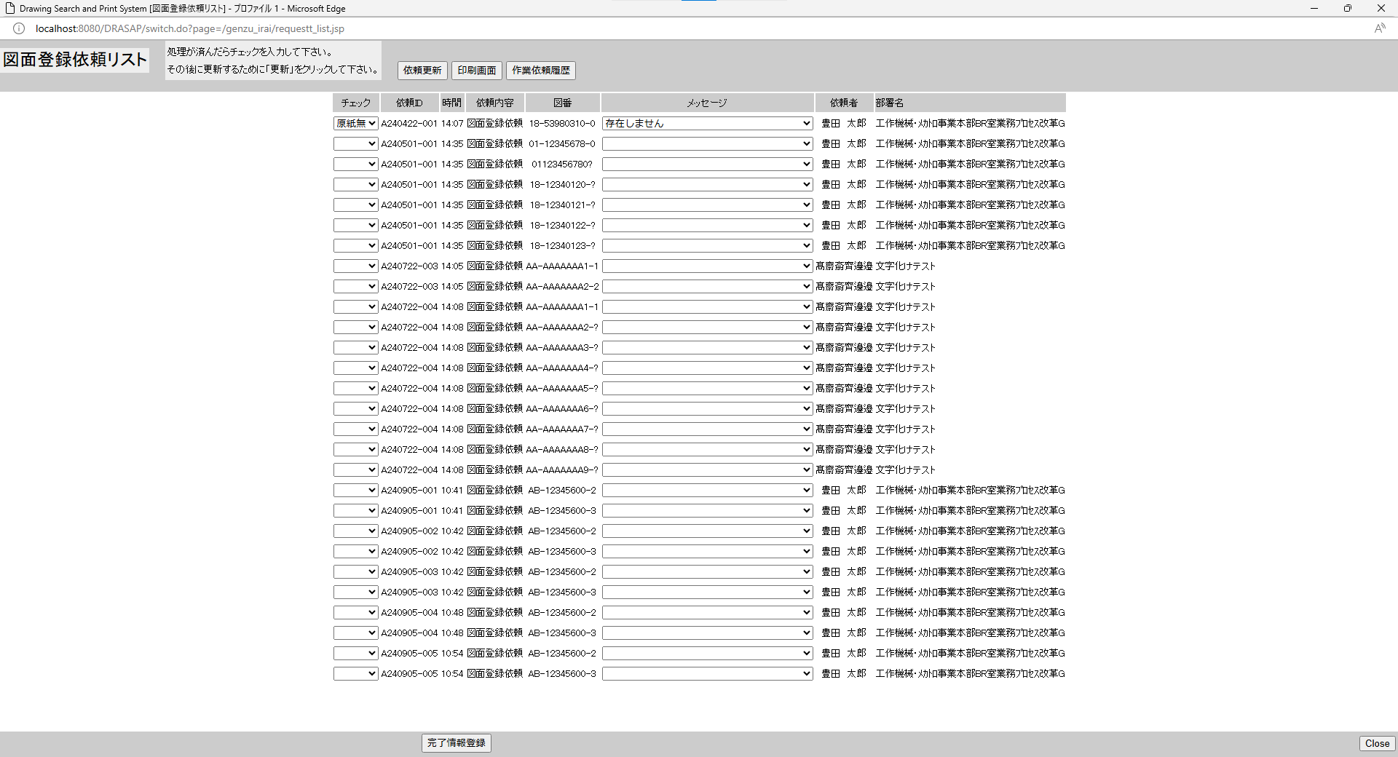
押下



別ウィンドウでブラウザを起動する
別ウィンドウでブラウザを起動する

原図庫作業依頼テーブル、原図庫作業依頼展開テーブルから未着手ジョブが検索され依頼リストが更新されること
原図庫作業依頼テーブル、原図庫作業依頼展開テーブルから未着手ジョブが検索され依頼リストが更新されること

No.21~26
OLD | NEW

押下
押下

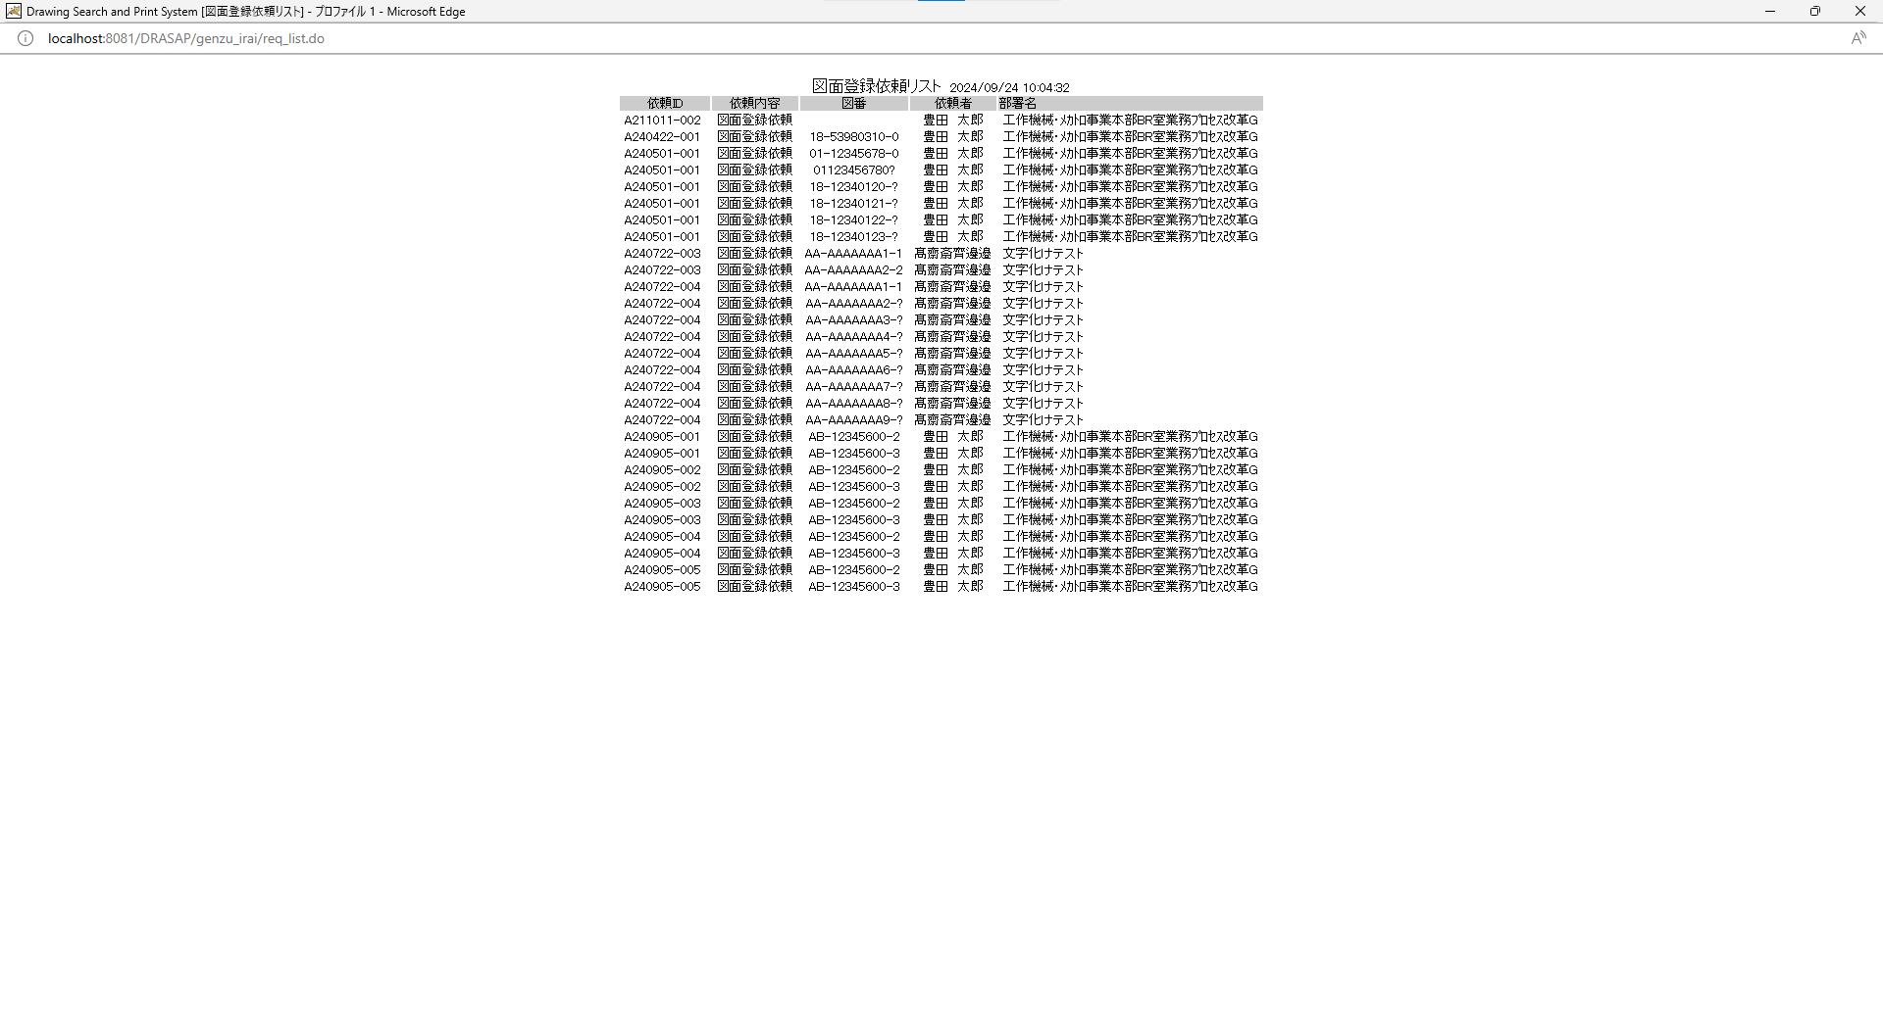


No.26
印刷画面を閉じるボタンは用意されていないので、×ボタンをクリックすると、画面を閉じられる。
画面遷移はないこと
No.26
印刷画面を閉じるボタンは用意されていないので、×ボタンをクリックすると、画面を閉じられる。
画面遷移はないこと

No.21
新しい画面を開いて図面登録依頼リストの内容を表示する。
No.22
タイトルが下記の通り表示されること
Drawing Search and Print System [図面登録依頼リスト]
No.23
「図面登録依頼リスト yyyy/mm/dd HH:MM:SS」と表示されている
No.24
依頼リストのラベルは、左から依頼ID、依頼内容、図番、依頼者、部署名と表示されていること
No.25
前画面でリスト表示されていた依頼内容から、項目ラベルで示されている項目が転記されている
テキスト表示で、入力可能項目はない。
No.26
印刷画面を閉じるボタンは用意されていないので、×ボタンをクリックすると、画面を閉じられる。
画面遷移はないこと

別ウィンドウでブラウザを起動する
別ウィンドウでブラウザを起動する

原図庫作業依頼テーブル、原図庫作業依頼展開テーブルから未着手ジョブが検索され依頼リストが更新されること

No.21
新しい画面を開いて図面登録依頼リストの内容を表示する。
No.22
タイトルが下記の通り表示されること
Drawing Search and Print System [図面登録依頼リスト]
No.23
「図面登録依頼リスト yyyy/mm/dd HH:MM:SS」と表示されている
No.24
依頼リストのラベルは、左から依頼ID、依頼内容、図番、依頼者、部署名と表示されていること
No.25
前画面でリスト表示されていた依頼内容から、項目ラベルで示されている項目が転記されている
テキスト表示で、入力可能項目はない。
No.26
印刷画面を閉じるボタンは用意されていないので、×ボタンをクリックすると、画面を閉じられる。
画面遷移はないこと

No.27~32
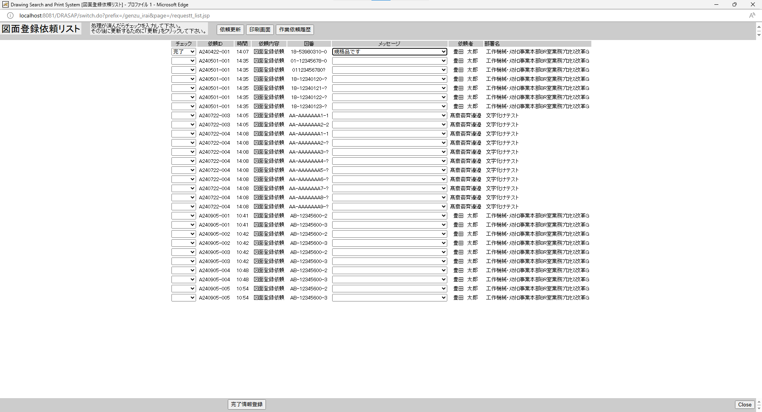

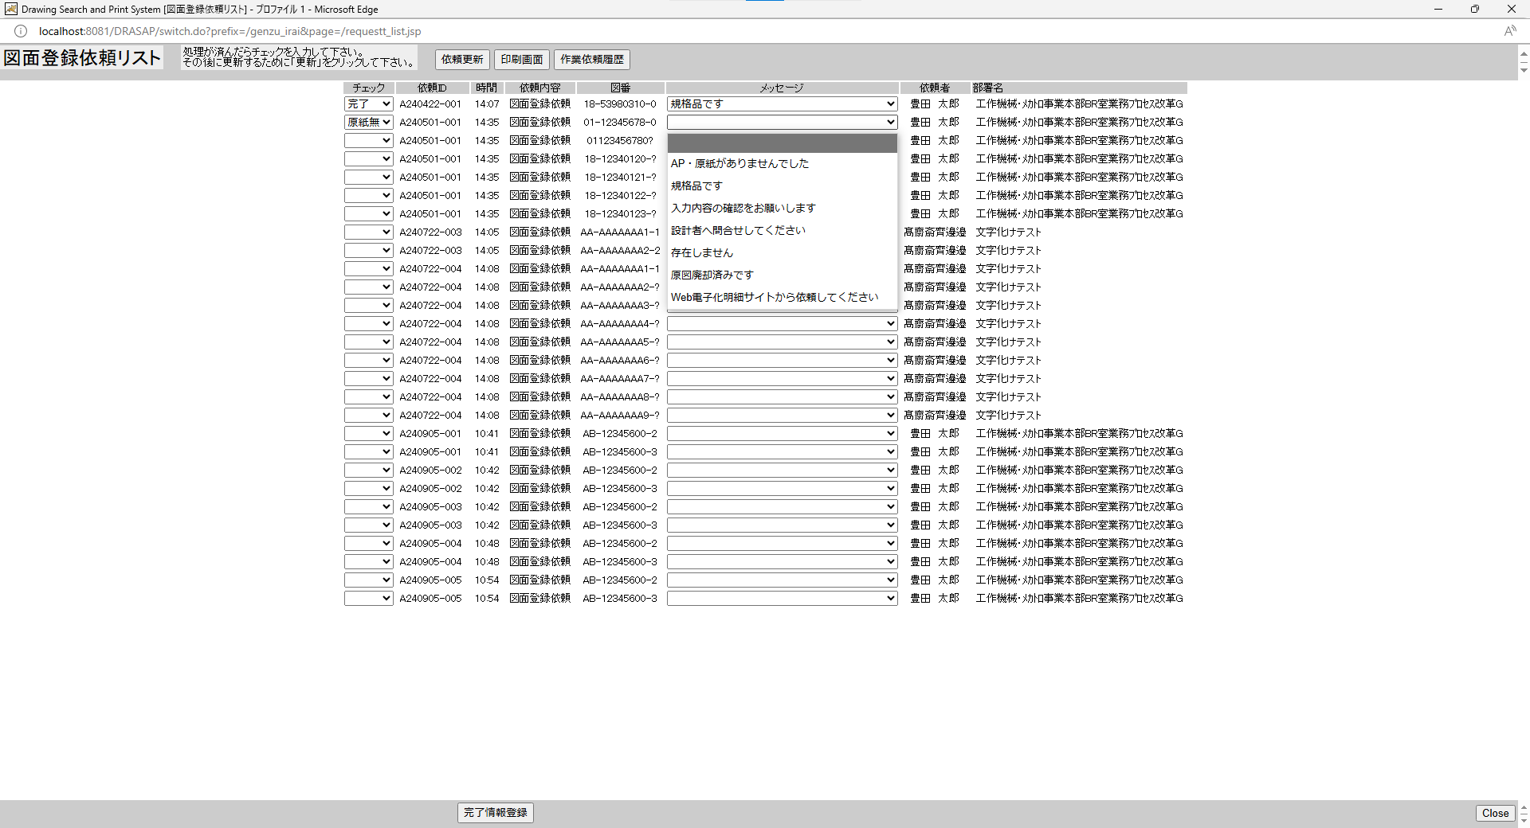
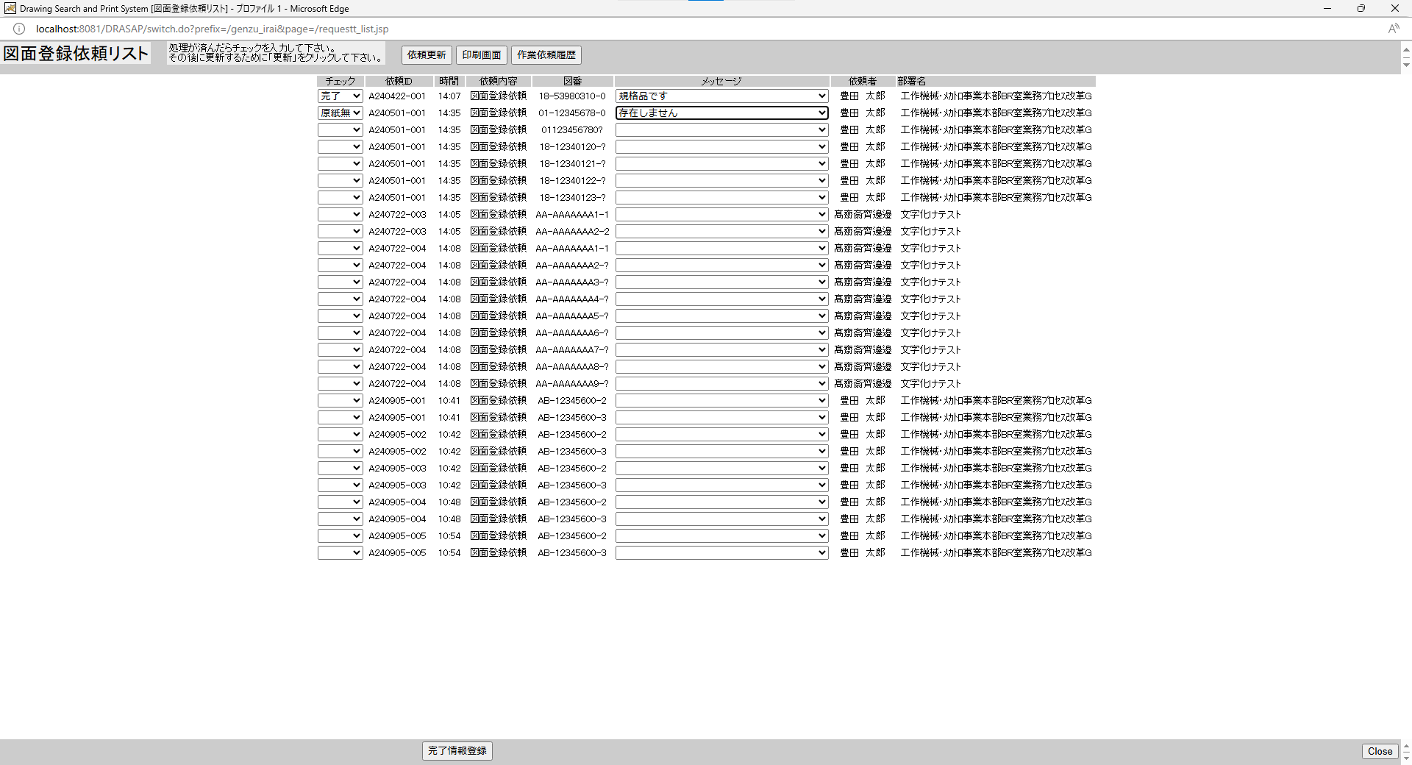
OLD | NEW

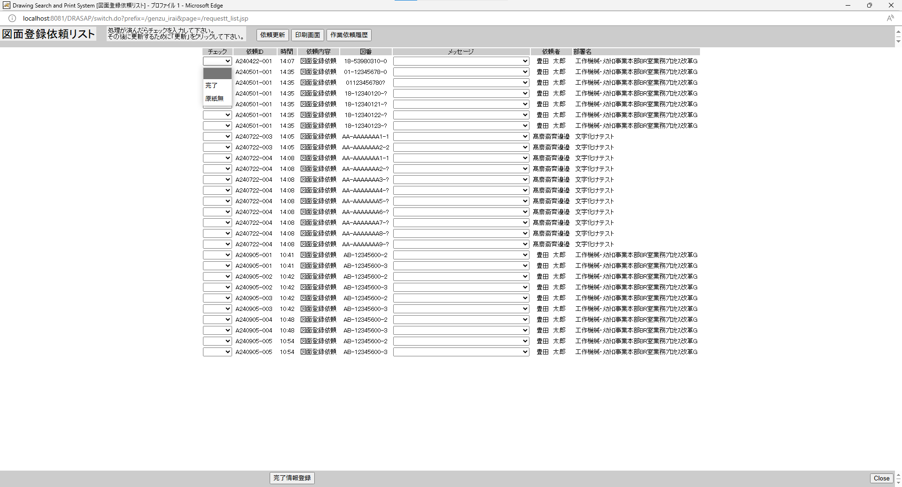

No.27
プルダウンメニューは、「ブランク」、「完了」、「原図無」の3項目の選択が可能になっている。



No.30
選択した項目がリストに表示されること
選択した項目がリストに表示されること
メッセージマスタに登録されているメッセージがプルダウンメニューで表示されること。
選択した項目がリストに表示されること
選択した項目がリストに表示されること

No.28
選択した項目がリストに表示されること

No.28
選択した項目がリストに表示されること
選択した項目がリストに表示されること
メッセージマスタに登録されているメッセージがプルダウンメニューで表示されること。
選択した項目がリストに表示されること
選択した項目がリストに表示されること

